１


No.425
 | 統計ニュース
令和4年（2022）
4月号
令和3年度「統計の日」標語
「有難う」 感謝で集める調査票
 |  | 和歌山県の推計人口（令和4年3月1日現在）
 |  | 総 数 909,165人 （男428,705人、女480,460人）
 |  | 世帯数 394,415世帯

 | 発行 和歌山県企画部調査統計課 和歌山市小松原通1-1 TEL 073-441-2385(直通) FAX 073-441-2386

令和３年（2021年）平均 和歌山市の消費者物価指数の動向

 | 消費者物価指数は、世帯の消費生活に影響を及ぼす物価水準の変動を明らかにするため作成されるものです。
 | 本稿は、総務省統計局の2020年基準消費者物価指数から和歌山市の数値を用いて作成しています。
 | １ 令和３年（2021年）平均の概況

 | 令和３年（2021年）平均の和歌山市の消費者物価指数の総合指数は、2020年を100として99.7となり、前年比は
 | 0.3%の下落となりました。（図1）
 | ガソリンや食料品の値上がりに加え、前年実施された「Go To トラベル事業」の反動による宿泊料の値上がりがあ
 | りましたが、携帯電話通信料の大幅な下落により、0.3%の下落となったものと考えられます。

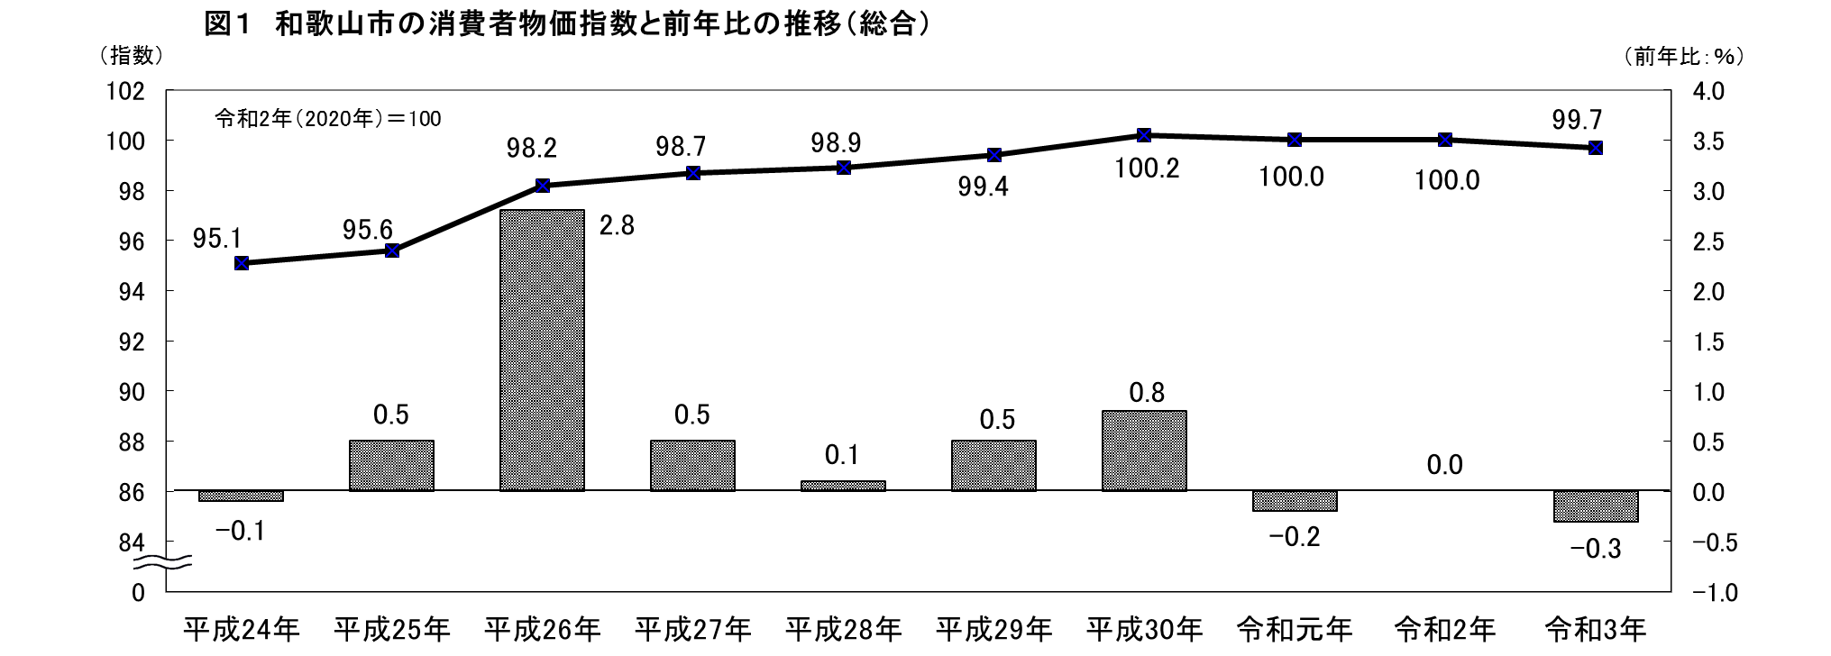

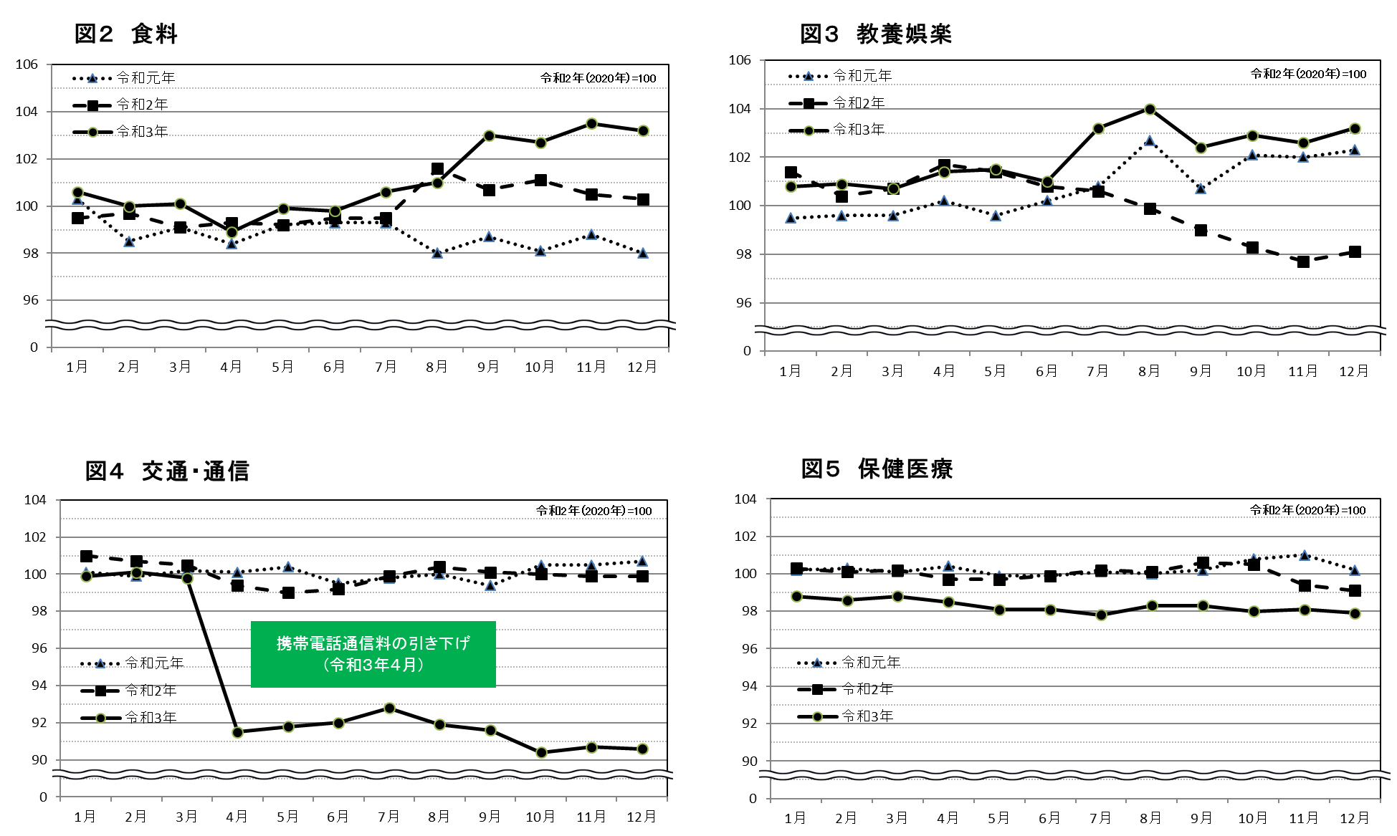
 | ＜前年を上回って推移した主な費目＞

 | ＜前年を下回って推移した主な費目＞

2
２ １０大費目から見えること

（１）１０大費目指数の前年比

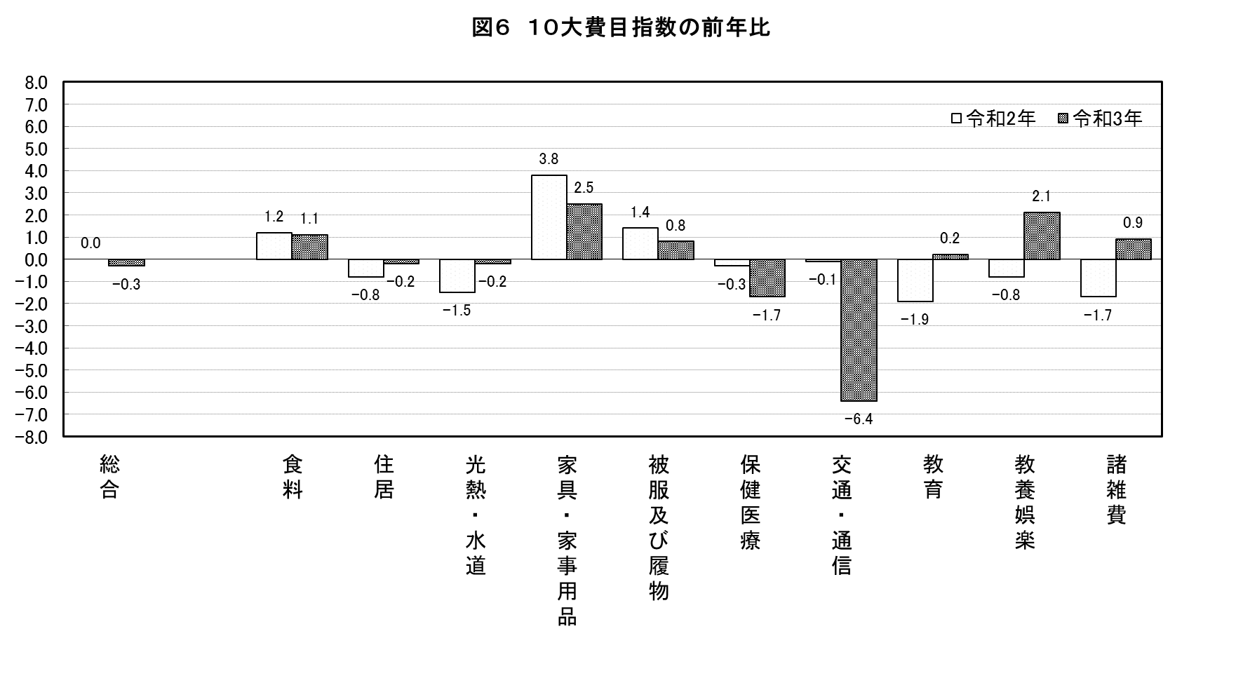
・最も上昇幅が大きかったのは「家具・家事用品」の２．５%、最も下落幅の大きかったのは「交通・通信」の
－６.４％でした。

 | 上昇した主なもの
 | （１０大費目） | 前年比(％) | 中分類 | 前年比(％) | 品目
 | 食料 | 1.1 | 穀類 | 3.9 | 米類、パンなど
 |  |  | 生鮮果物 | 5.9 | みかん、梨など
 | 家具・家事用品 | 2.5 | 家庭用耐久財 | 4.5 | ルームエアコンなど
 | 教養娯楽 | 2.1 | 教養娯楽サービス | 2.5 | 宿泊料など
 | 諸雑費 | 0.9 | たばこ | 8.5 | たばこ

 | 下落した主なもの
 | （１０大費目） | 前年比(％) | 中分類 | 前年比(％) | 品目
 | 住居 | -0.2 | 家賃 | -0.8 | 民営家賃、持家の帰属家賃など
 | 光熱・水道 | -0.2 | 電気代 | -0.4 | 電気代
 | 保健医療 | -1.7 | 保健医療用品・器具 | -6.8 | マスク、紙おむつなど
 | 交通・通信 | -6.4 | 通信 | -21.9 | 通信料（携帯電話）など

（２）１０大費目別の寄与度
・寄与度とは、どの費目が指数全体をどれくらい押し上げたり押し下げたりするのかを表しています。
・上昇に最も大きく寄与したのは「食料」で０．２９、下落に最も大きく寄与したのは「交通・通信」で
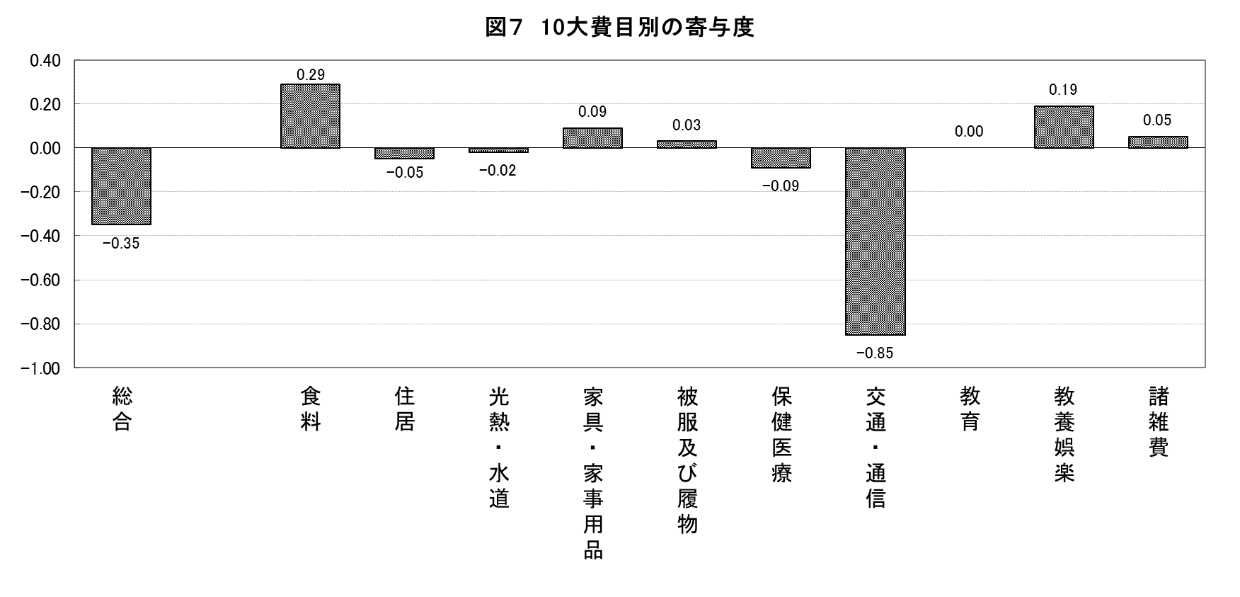
－０．８５でした。

３
指 標 の 動 向
 | １ 鉱工業生産指数
鉱工業生産指数（季節調整済指数）＜全国・近畿との比較＞
 | 和歌山県（製造工業） | 近畿（製造工業） | 全国（製造工業）
H25.1 | 98.2 | 93.9 | 94.8
 | 95.5 | 95 | 96.4
 | 97.2 | 98.4 | 97.7
 | 97.1 | 98.7 | 97.7
 | 98.5 | 98.6 | 99.2
6 | 100.8 | 98.3 | 98.2
 | 101.1 | 100.1 | 99.7
 | 98.3 | 99.4 | 99.9
 | 101.1 | 99.1 | 101
 | 101.1 | 98.6 | 101.1
 | 98.3 | 100.4 | 101.8
 | 103.5 | 101.5 | 101.9
26.1 | 106.3 | 101.7 | 103.8
 | 106.1 | 102.4 | 102.7
 | 110.2 | 102.2 | 104.2
 | 107.7 | 100.9 | 99.5
 | 107.4 | 101.6 | 101.8
6 | 104.1 | 101.4 | 100.3
 | 102.2 | 101.9 | 100.1
 | 99.4 | 100 | 99.4
 | 102.8 | 101.5 | 100.6
 | 104.7 | 102.7 | 100.4
 | 104.1 | 99.8 | 100.4
 | 106.7 | 98.5 | 99.9
27.1 | 104.2 | 104.3 | 102.9
 | 101.5 | 100 | 99.8
 | 99.8 | 100.5 | 99.3
 | 99 | 98.7 | 99.5
 | 98.3 | 100.3 | 99.5
6 | 97.4 | 99.1 | 100.4
 | 100.8 | 100.9 | 100.4
 | 98.5 | 99.9 | 98.6
 | 103 | 100.9 | 100.5
 | 98.9 | 100.8 | 100.7
 | 97.6 | 99.7 | 99.9
 | 101 | 95.8 | 98.5
28.1 | 101.8 | 99.1 | 100.1
 | 107.1 | 98.8 | 99.2
 | 105.2 | 100.2 | 99.7
 | 105.9 | 100.3 | 99.3
 | 106 | 100.2 | 98.5
6 | 107.9 | 99.6 | 99.2
 | 107.7 | 99.5 | 99.8
 | 109.1 | 100.4 | 100.5
 | 108.9 | 102.9 | 100.8
 | 108.2 | 101.5 | 101.1
 | 108.6 | 103 | 102
 | 103.1 | 103.4 | 102
29.1 | 102.9 | 100.6 | 100.9
 | 101.9 | 102.7 | 101.6
...
鉱工業生産指数（季節調整済指数）＜全国・近畿との比較＞
 | 和歌山県（製造工業） | 近畿（製造工業） | 全国（製造工業）
H25.1 | 98.2 | 93.9 | 94.8
 | 95.5 | 95 | 96.4
 | 97.2 | 98.4 | 97.7
 | 97.1 | 98.7 | 97.7
 | 98.5 | 98.6 | 99.2
6 | 100.8 | 98.3 | 98.2
 | 101.1 | 100.1 | 99.7
 | 98.3 | 99.4 | 99.9
 | 101.1 | 99.1 | 101
 | 101.1 | 98.6 | 101.1
 | 98.3 | 100.4 | 101.8
 | 103.5 | 101.5 | 101.9
26.1 | 106.3 | 101.7 | 103.8
 | 106.1 | 102.4 | 102.7
 | 110.2 | 102.2 | 104.2
 | 107.7 | 100.9 | 99.5
 | 107.4 | 101.6 | 101.8
6 | 104.1 | 101.4 | 100.3
 | 102.2 | 101.9 | 100.1
 | 99.4 | 100 | 99.4
 | 102.8 | 101.5 | 100.6
 | 104.7 | 102.7 | 100.4
 | 104.1 | 99.8 | 100.4
 | 106.7 | 98.5 | 99.9
27.1 | 104.2 | 104.3 | 102.9
 | 101.5 | 100 | 99.8
 | 99.8 | 100.5 | 99.3
 | 99 | 98.7 | 99.5
 | 98.3 | 100.3 | 99.5
6 | 97.4 | 99.1 | 100.4
 | 100.8 | 100.9 | 100.4
 | 98.5 | 99.9 | 98.6
 | 103 | 100.9 | 100.5
 | 98.9 | 100.8 | 100.7
 | 97.6 | 99.7 | 99.9
 | 101 | 95.8 | 98.5
28.1 | 101.8 | 99.1 | 100.1
 | 107.1 | 98.8 | 99.2
 | 105.2 | 100.2 | 99.7
 | 105.9 | 100.3 | 99.3
 | 106 | 100.2 | 98.5
6 | 107.9 | 99.6 | 99.2
 | 107.7 | 99.5 | 99.8
 | 109.1 | 100.4 | 100.5
 | 108.9 | 102.9 | 100.8
 | 108.2 | 101.5 | 101.1
 | 108.6 | 103 | 102
 | 103.1 | 103.4 | 102
29.1 | 102.9 | 100.6 | 100.9
 | 101.9 | 102.7 | 101.6
...
（ 和歌山県・全国・近畿：H27=100 ）
（ 和歌山県・全国・近畿：H27=100 ）

（出典：＜和歌山県＞和歌山県鉱工業生産指数、＜近畿＞近畿経済産業局、＜全国＞経済産業省）
（出典：＜和歌山県＞和歌山県鉱工業生産指数、＜近畿＞近畿経済産業局、＜全国＞経済産業省）

年.月 | 和歌山県 製造工業 |  |  |  |  |  |  |  |  | 全 国 製造工業 | 近 畿 製造工業
 |  |  | 鉄 鋼 |  | 金属製品 | 機 械 | 化 学 | 石油･石炭 | ﾌﾟﾗｽﾁｯｸ製品

 | 平成27(2015)年=100 |  |  |  |  | （原 指 数） |  |  |  | （原 指 数）
平成30(2018) |  | 109.2 |  | 109.5 | 113.8 | 117.9 | 101.2 | 98.1 | 109.8 | 104.2 | 104.2
令和元(2019) |  | 102.7 |  | 110.3 | 94.3 | 100.8 | 100.5 | 95.4 | 102.2 | 101.1 | 100.1
2(2020) |  | 88.9 |  | 81.3 | 92.6 | 85.0 | 92.6 | 76.5 | 111.9 | 90.7 | 91.3
3(2021) |  | p 88.3 |  | 78.1 | 92.2 | 89.9 | p 85.6 | 68.6 | 114.0 | 95.9 | 96.0

 | (季節調整済指数) |  |  |  |  |  |  |  |  | (季節調整済指数)

2021. 7 |  | 97.2 |  | 80.5 | 160.4 | 92.2 | 97.3 | 100.0 | 110.0 | 98.1 | 99.0
8 |  | 88.5 |  | 77.3 | 102.6 | 87.0 | 91.8 | 72.5 | 112.9 | 94.6 | 95.8
9 |  | 85.9 |  | 71.9 | 75.0 | 92.2 | 86.5 | 63.2 | 110.3 | 89.5 | 92.0
10 |  | 74.2 |  | 82.3 | 41.3 | 68.4 | 71.0 | 46.0 | 109.1 | 91.1 | 90.8
11 |  | 80.9 |  | 75.1 | 31.8 | 87.3 | 77.4 | 21.7 | 107.8 | 97.5 | 93.8
12 |  | p 89.3 |  | 80.4 | 85.0 | 89.1 | p 86.2 | 82.7 | 109.2 | 96.5 | 93.6
2022. 1 |  | p 95.2 |  | 85.9 | 157.5 | 86.3 | p 98.1 | 102.1 | 118.2 | 95.7 | 96.5

注1) | 「p」は速報値、「ｒ」は改定値です。
注2) | 全国・近畿・和歌山県については、令和２（2020）年分は年間補正後、令和３（2021）年1月以降は季節指数替え後となっていますので取扱いに注意願います。

 | ２ 景気動向指数

景気動向指数（CI：一致指数）
 | 和歌山県(新指標CI) | 全国(CI)
H25.1 | 100.8 | 93.1
 | 94.0 | 93.9
 | 95.2 | 95.4
 | 95.1 | 96.0
 | 93.9 | 97.4
6 | 99.2 | 96.8
 | 97.5 | 98.0
 | 95.1 | 98.9
 | 95.6 | 99.5
 | 101.7 | 100.2
 | 100.8 | 101.3
 | 103.8 | 101.0
26.1 | 102.2 | 102.6
 | 102.6 | 102.2
 | 110.3 | 103.7
 | 107.5 | 100.1
 | 106.0 | 100.6
6 | 103.2 | 99.4
 | 99.1 | 100.0
 | 100.8 | 99.2
 | 104.8 | 100.6
 | 102.9 | 100.5
 | 104.4 | 99.7
 | 103.1 | 100.1
27.1 | 103.6 | 101.7
 | 97.7 | 100.0
 | 94.4 | 99.6
 | 97.3 | 100.5
 | 104.5 | 99.6
6 | 97.9 | 100.5
 | 98.5 | 100.5
 | 98.2 | 99.5
 | 102.1 | 100.0
 | 103.9 | 100.2
 | 100.9 | 99.4
 | 101.1 | 98.6
28.1 | 100.6 | 99.5
 | 110.3 | 99.0
 | 105.9 | 99.0
 | 109.2 | 98.9
 | 105.1 | 98.4
6 | 111.8 | 98.9
 | 107.4 | 99.3
 | 107.7 | 99.6
 | 106.3 | 100.1
 | 105.6 | 100.6
 | 102.2 | 102.1
 | 102.1 | 102.1
29.1 | 101.9 | 101.5
 | 103.7 | 102.3
...
年.月 | 景気動向指数 |  | 景気先行指数
 | 新指標CI | DI | CLI
 | 2015年=100

平成27(2015) | 100.0 | 51.8 | 98.9
28(2016) | 106.2 | 51.8 | 99.8
29(2017) | 106.4 | 57.7 | 100.8
30(2018) | 105.4 | 47.6 | 101.0
令和 元(2019) | 102.8 | 48.2 | 100.9
２(2020) | 79.1 | 43.5 | 97.9
＜参考＞景気先行指数（CLI） ※下注参照
 | 和歌山県(CLI) | 全国(CLI)
H25.1 | 99.1 | 99.6
 | 99.2 | 99.8
 | 99.4 | 100.1
 | 99.6 | 100.3
 | 99.9 | 100.6
6 | 100.2 | 100.8
 | 100.5 | 101.0
 | 100.8 | 101.1
 | 101.1 | 101.3
 | 101.4 | 101.4
 | 101.6 | 101.5
 | 101.7 | 101.5
26.1 | 101.8 | 101.4
 | 101.8 | 101.2
 | 101.6 | 101.0
 | 101.2 | 100.7
 | 100.7 | 100.5
6 | 100.2 | 100.3
 | 99.6 | 100.2
 | 99.0 | 100.1
 | 98.6 | 100.0
 | 98.3 | 100.0
 | 98.1 | 100.0
 | 97.9 | 100.1
27.1 | 97.8 | 100.1
 | 97.8 | 100.2
 | 98.0 | 100.3
 | 98.2 | 100.4
 | 98.5 | 100.4
6 | 98.9 | 100.5
 | 99.2 | 100.4
 | 99.4 | 100.3
 | 99.5 | 100.2
 | 99.6 | 100.1
 | 99.6 | 100.0
 | 99.6 | 99.9
28.1 | 99.7 | 99.8
 | 99.8 | 99.7
 | 99.8 | 99.7
 | 99.9 | 99.6
 | 99.9 | 99.6
6 | 99.8 | 99.6
 | 99.8 | 99.6
 | 99.7 | 99.7
 | 99.7 | 99.8
 | 99.7 | 99.9
 | 99.8 | 100.0
 | 100.0 | 100.1
29.1 | 100.2 | 100.2
 | 100.4 | 100.3
...
３(2021) | 89.0 | 59.5 | 100.4

2021. 7 | 95.9 | 71.4 | 100.6
8 | 81.7 | 14.3 | 100.7
9 | 85.4 | 28.6 | 100.8
10 | 84.0 | 50.0 | 100.9
11 | 93.8 | 85.7 | 100.9
12 | 95.9 | 57.1 | 100.9

注1) | CI：各指標の前月比での変化率を１つの指標に合成したもの。景気の変動の相対的な大きさやテンポを示します。
 | DI：景気に敏感な経済指標を３ヶ月前と比較し、５０％を基準に景気判断する方法。景気の方向性を示します。
 | CLI：地域の景気動向を的確・早期に把握するために作成されたＯＥＣＤ基準の景気先行指数です。(資料出所 関西学院大学産業研究所)
注2) | 新指標CIは平成18年1月から作成しています。
 | （それ以前の数値をご利用になる方は、引き続き旧指標CIも作成していますので、調査統計課までお問い合わせください。）
 | DIについて令和4年2月に見直しを行い、平成18年1月分まで遡及して改訂しています。
 | ３ 消費者物価指数，家計消費支出

年.月 | 消費者物価指数 |  |  |  | 消費者物価指数 |  | 企業向け サービス 価格指数 | 国内企業 物価指数 | 家計消費支出（月平均）
 | 総合 |  |  |  | 生鮮食品を除く総合 |  |  |  | (農林漁家世帯を含む)
 | 和歌山市 |  | 全 国 |  | 和歌山市 | 全 国 |  |  | 和歌山市 |  | 全 国
 |  |  |  |  |  |  |  |  | 二人以上の世帯 | 勤労者世帯 | 勤労者世帯
 | (2020年=100) |  |  |  |  |  | (2015年=100) |  | 千円 | 千円 | 千円
平成25(2013) |  | 95.6 |  | 94.9 | 96.1 | 95.5 | 96.4 | 99.2 | 258.5 | 278.5 | 319.2
26(2014) |  | 98.2 |  | 97.5 | 98.7 | 98.0 | 98.9 | 102.4 | 265.0 | 319.2 | 318.8
27(2015) |  | 98.7 |  | 98.2 | 99.1 | 98.5 | 100.0 | 100.0 | 278.5 | 327.1 | 315.4
28(2016) |  | 98.9 |  | 98.1 | 99.1 | 98.2 | 100.3 | 96.5 | 247.2 | 274.4 | 309.6
29(2017) |  | 99.4 |  | 98.6 | 99.3 | 98.7 | 101.0 | 98.7 | 238.9 | 275.0 | 313.1
30(2018) |  | 100.2 |  | 99.5 | 99.9 | 99.5 | 102.2 | 101.3 | 224.9 | 248.6 | 315.3
令和元(2019) |  | 100.0 |  | 100.0 | 100.1 | 100.2 | 103.3 | 101.5 | 242.2 | 263.7 | 323.9
2(2020) |  | 100.0 |  | 100.0 | 100.0 | 100.0 | 104.2 | 100.3 | 245.5 | 290.7 | 305.8

2021. 1 |  | 100.0 |  | 99.8 | 99.9 | 99.8 | 104.3 | 101.1 | 227.2 | 245.5 | 297.6
2 |  | 99.8 |  | 99.8 | 99.9 | 99.9 | 104.6 | 101.6 | 233.9 | 281.6 | 280.8
3 |  | 99.9 |  | 99.9 | 99.9 | 100.1 | 105.3 | 102.6 | 210.1 | 228.9 | 344.1
4 |  | 98.7 |  | 99.1 | 98.8 | 99.3 | 104.9 | 103.5 | 244.5 | 261.5 | 338.6
5 |  | 99.0 |  | 99.4 | 99.1 | 99.5 | 104.8 | 104.2 | 213.7 | 247.6 | 317.7
6 |  | 99.1 |  | 99.5 | 99.2 | 99.5 | 104.8 | 105.1 | 204.4 | 233.7 | 281.2
7 |  | 99.6 |  | 99.7 | 99.6 | 99.8 | 105.1 | 106.2 | 214.6 | 242.3 | 302.8
8 |  | 99.6 |  | 99.7 | 99.6 | 99.8 | 105.0 | 106.4 | 223.3 | 255.6 | 294.1
9 |  | 100.1 |  | 100.1 | 99.7 | 99.8 | 105.1 | 106.8 | 219.7 | 241.3 | 295.8
10 |  | 99.9 |  | 99.9 | 99.6 | 99.9 | 105.5 | r 108.3 | 230.3 | 243.8 | 312.7
11 |  | 100.1 |  | 100.1 | 99.8 | 100.1 | 105.7 | 108.9 | 224.7 | 251.4 | 304.2
12 |  | 100.0 |  | 100.1 | 99.7 | 100.0 | 106.0 | r 108.9 | 262.1 | 295.3 | 344.1
2022. 1 |  | 99.9 |  | 100.3 | 99.7 | 100.1 | 105.5 | 109.5 | 291.1 | 384.2 | 314.4

注1) | 勤労者世帯とは「二人以上の世帯のうち、勤労者世帯」を指します。
注2) | 「r」は訂正値です。

 |  |  |  |  |  |  | 令和元年103.3 | 令和元年101.5

